Sheet1
NO | NAMA INDONESIA | INGGRIS | NAMA ILMIAH | GAMBAR | KLASIFIKASI |  |  |  |  |  |  |  |  |  | MORFOLOGI | MANFAT
 |  |  |  |  | KINGDOM | SUB KINGDOM | SUPER DIVISIO | DIVISIO | KELAS | SUB KELAS | ORDO | FAMILI | GENUS | SPESIES
1 | Adam Hawa |  | Rhoeo discolor | 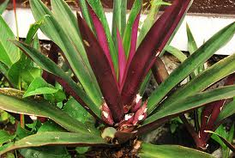 | Plantae | Tracheobionta (berpembuluh) | Spermatophyta (berbiji) | Magnoliophyta (berbunga) | Liliopsida (berkeping satu / monokotil) | Commelinidae |  | Commelinaceae | Rhoeo | Rhoeo discolor | berbatang basah, pendek, daun permukaan licin atas hijau, bawah ungu. Bunga berbentuk kerang, keluar dari ketiak daun. | Manfaat:mengobati batuk berdahak, disentri, flu, bronchitis, muntah darah, mimisan, TBC.
2 | Agave Amerika |  | Agave americana | 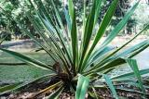 | Plantae | Tracheobionta (berpembuluh) | Spermatophyta (berbiji) | Magnoliophyta (berbunga) | Liliopsida (berkeping satu / monokotil) | Liliidae | Liliales | Agavaceae | Agave | Agave Americana
3 | Airmata Pengantin |  | Antigonon leptopus | 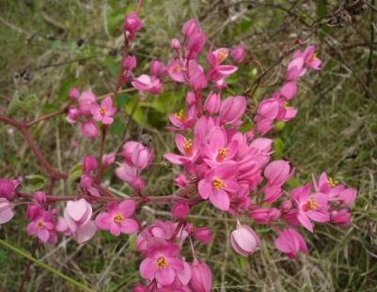 | Plantae | Tracheobionta (berpembuluh) | Spermatophyta (berbiji) | Magnoliophyta (berbunga) | Magnoliopsida (berkeping dua / dikotil) | Hamamelidae | Polygonales | Polygonaceae | Antigonon | Antigonon leptopus Hook & Am. | Tanaman ini punya alat pembelit, yang fungsinya sebagai pendukung tanaman atau bunga. Akarnya menggelembung, memanjang dan berbentuk umbi. Berbunga sepanjang tahun, bunganya berderet dalam untaian rapat, dan berwarna merah jambu atau putih. Bunga majemuk malai itu tumbuh dari ketiak daun dan berkelamin dua. Daun mahkota bunga berjumlah 5 lembar, yang terdiri atas 3 lembar daun yang paling luar bulat telur bentuk jantung, dan 2 lembar sisanya lebih sempit. Buahnya berbentuk bulat telur-kerucut, panjangnya 1 cm, dan ujungnya runcing dan segitiga. | Tumbuhan ini adalah penghias taman yang populer. Di masa kolonial Belanda, air mata pengantin menjadi penghias taman dan pekarangan.
4 | Alamanda | golden-trumpet, common allamanda | Allamanda cathartica L. | 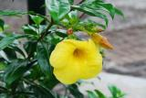 | Plantae | Tracheobionta (berpembuluh) | Spermatophyta (berbiji) | Magnoliophyta (berbunga) | Magnoliopsida (berkeping dua / dikotil) | Asteridae | Gentianales | Apocynaceae | Allamanda | Allamanda cathartica L. | Tumbuhan perdu, berumur panjang (perenial), tinggi bisa mencapai +/- 4 m. Akar tunggang. Batang berkayu, silindris, terkulai, warna hijau, permukaan halus, percabangan monopodial, arah cabang terkulai. Daun tunggal, bertangkai pendek, tersusun berhadapan (folia oposita), warna hijau, bentuk jorong, panjang 5 - 15 cm, lebar 2 - 5 cm, helaian daun tebal, ujung dan pangkal meruncing (acuminatus), tepi rata, permukaan atas dan bawah halus, bergetah Bunga majemuk, bentuk tandan (racemus), muncul di ketiak daun dan ujung batang, mahkota berbentuk corong (infundibuliformis) - berwarna kuning, panjang mahkota 8 - 12 mm, daun mahkota berlekatan (gamopetalus) Buah kotak (capsula), bulat, panjang +/- 1,5 cm, bentuk dengan biji segitiga, berwarna hijau pucat saat muda - setelah tua menjadi hitam Perbanyaan Generatif (biji), Vegetatif (
5 | Alpukat | avocado | Persea americana | 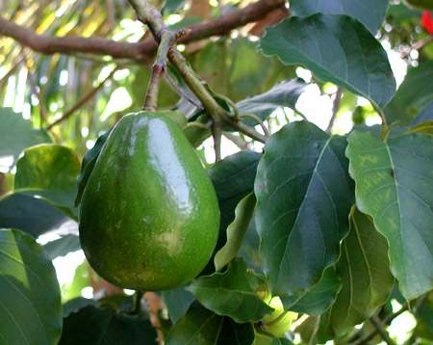 | Plantae | Tracheobionta (berpembuluh) | Spermatophyta | Magnoliophyta (berbunga) | Magnoliopsida (berkeping dua / dikotil) | Magnoliidae | Laurales | Lauraceae | Persea | Persea americana P. Mill. | Tanaman alpukat berakar tunggang serta memiliki batang yang berkayu, bulat warnanya coklat kotor banyak bercabang ranting berambut halus.tanaman alpukat ini berbentuk pohon kecil yang tingginya 3-10 m. Daun tunggal, bertangkai yang panjangnya 1,5-5 cm, kotor, letaknya berdesakan di ujung ranting, bentuknya jorong sampai bundar telur memanjang, tebal seperti kulit, ujung dan pangkal runcing, tepi rata kadang-kadang agak rmenggulung ke atas, bertulang rnenyirip, panjang 10-20 cm, lebar 3-10 cm, daun muda warnanya kemerahan dan berambut rapat, daun tua warnanya hijau dan gundul. Bunganya bunga majemuk, berkelamin dua, tersusun dalam malai yang keluar dekat ujung ranting, warnanya kuning kehijauan. Buahnya buah buni, bentuk bola atau bulat telur, panjang 5-20 cm, warnanya hijau atau hijau kekuningan, berbintik-bintik ungu atau ungu sarna sekali berbiji satu, daging buah jika sudah masak lunak, warnanya hijau, kekuningan. Biji bulat seperti bola, diameter 2,5-5 cm, keping biji putih kemerahan. | Mengatasi batu ginjal., untuk sakit punggung, untuk Sariawan, menghaluskan kulit.
6 | Anggrek Hitam |  | Coelogyne pandurata | 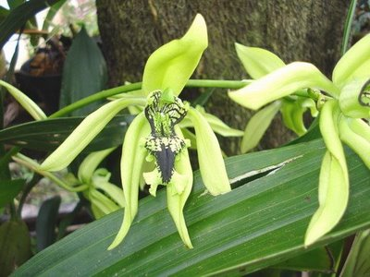 | Plantae | Tracheobionta (berpembuluh) | Spermatophyta | Magnoliophyta (berbunga) | Liliopsida (berkeping satu / monokotil) | Liliidae | Orchidales | Orchidaceae | Coelogyne | Coelogyne pandurata Lindl. | Dinamakan anggrek hitam karena anggrek ini memiliki lidah (labellum) berwarna hitam dengan sedikit garis-garis berwarna hijau dan berbulu. Sepal dan petal berwarna hijau muda. Bunganya cukup harum semerbak dan biasa mekar pada bulan Maret hingga Juni. Anggrek hitam termasuk dalam anggrek golongan simpodial dengan bentuk bulb membengkak pada bagian bawah dan daun terjulur di atasnya. Setiap bulb hanya memiliki dua lembar daun saja. Daunnya sendiri sekilas mirip seperti daun pada tunas kelapa muda. | Banyak digunakan sebagai tanaman hias karena warna dan bentuknya yang menarik.
7 | Anggur | Grape | Vitis vinifera | 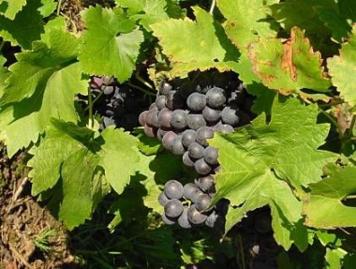 | Plantae | Tracheobionta (berpembuluh) | Spermatophyta | Magnoliophyta (berbunga) | Magnoliopsida (berkeping dua / dikotil) | Rosidae | Rhamnales | Vitaceae | Vitis | Vitis vinifera L. | Tumbuhan berbentuk semak, berumur panjang (perenial), panjang +/- 8 m. Akar tunggang. Batang berkayu, silindris, menjalar, warna hijau kecoklatan, permukaan halus. Daun tunggal, tersusun berseling (alternate), warna hijau, bentuk bundar hingga jorong, panjang 10 - 16 cm, lebar 8 - 14 cm, helaian daun tipis tegar, pangkal berlekuk (emerginatus), tepi bergigi runcing (dentatus), permukaan berbulu (villosus). Bunga majemuk, bentuk malai (panicula), muncul di ketiak daun (axillaris), kelopak berbentuk mangkuk (urceolatus) - berwarna hijau, daun mahkota berlekatan (gamopetalus). Buah buni (bacca), bulat atau lonjong, panjang 2 - 3 cm, warna hijau, ungu, atau hitam, bentuk biji lonjong - berwarna cokelat muda. Perbanyaan generatif (biji) atau vegetatif (stek) | Anggur mampu meningkatkan kerja sel endotelial yang berperan dalam memperlancar aliran darah dalam arteri terkait dengan aktivitasnya terhadap sel-sel otot halus sehingga risiko terkena serangan jantung dapat berkurang. Selain itu, anggur juga dapat meningkatkan produksi lemak baik (HDL) sekaligus menurunkan trigliserida yang beredar di dalam darah.
8 | Angsana |  | P. indicus | 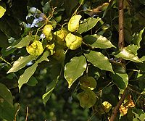 | Plantae | Tracheobionta (berpembuluh) | Spermatophyta | Magnoliophyta (berbunga) | Magnoliopsida (berkeping dua / dikotil) |  |  | Fabaceae | Pterocarpus | P. indicus | Pohon, yang kadang-kadang menjadi raksasa rimba, tinggi hingga 40m dan gemang mencapai 350cm.Batang sering beralur atau berbonggol; biasanya dengan akar papan (banir). Tajuk lebat serupa kubah, dengan cabang-cabang yang merunduk hingga dekat tanah. Pepagan (kulit kayu) abu-abu kecoklatan, memecah atau serupa sisik halus, mengeluarkan getah bening kemerahan apabila dilukai.Daun majemuk menyirip gasal, panjang 12-30 cm. Anak daun 5-13, berseling pada poros daun, bundar telur hingga agak jorong, 6-10 × 4-5 cm, dengan pangkal bundar dan ujung meruncing, hijau terang, gundul, dan tipis.Bunga-bunga berkumpul dalam malai di ketiak, 9-15 cm panjangnya. Bunga berkelamin ganda, berwarna kuning dan berbau harum semerbak, berbilangan-5. Kelopak serupa lonceng, berdiameter 6mm, dua taju teratas lebih besar dan kadang-kadang menyatu. Mahkota lepas-lepas, berkuku, bendera bundar telur terbalik atau seperti sudip. Benang sari 10 helai, yang teratas lepas atau bersatu. Buah polong bundar pipih, dikelilingi sayap tipis seperti kertas, lk. 6cm diameternya, tidak memecah ketika masak. Biji 1-4 butir.Polong akan masak dalam waktu 4-6 bulan, berwarna kecoklatan ketika mengering. Bagian tengah polong gundul pada forma indicus dan berbulu sikat pada forma echinatus (Pers.) Rojo. Ada pula bentuk-bentuk antaranya.
9 | Apel |  | Pyrus malus | 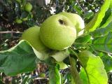 | Plantae | Tracheobionta (berpembuluh) | Spermatophyta | Magnoliophyta (berbunga) | Magnoliopsida (berkeping dua / dikotil) | Sub Kelas: Rosidae |  | Ordo: Rosales | Genus: Pyrus | Pyrus malus L. | Apel (Pyrus malus) dapat hidup subur di daerah yang mempunyai temperatur udara dingin. Tumbuhan ini di Eropa dibudidayakan terutama di daerah subtropis bagian Utara. Sedang apel lokal di Indonesia yang terkenal berasal dari daerah Malang, Jawa Timur. Atau juga berasal dari daerah Gunung Pangrango, Jawa Barat. Di Indonesia, apel dapat tumbuh dan berkembang dengan baik apabila dibudidayakan pada daerah yang mempunyai ketinggian sekitar 1200 meter di atas permukaan laut. Tumbuhan apel dikatagorikan sebagai salah satu anggota keluarga mawar-mawaran dan mempunyai tinggi batang pohon dapat mencapai 7-10 meter. Daun apel sangat mirip dengan daun tumbuhan bunga mawar. Berbentuk bulat telur dan dihiasi gerigi-gerigi kecil pada tepiannya. Pada usia produktif, apel biasanya akan berbunga pada sekitar bulan Juli. Buah apel yang berukuran macam-macam tersebut sebenarnya merupakan bunga yang membesar atau mengembang sehingga menjadi buah yang padat dan berisi. | Mencegah penyakit kesehatan paru-paru dan pencegahan penyakit kanker. Mencegah penyakit jantung, Mencegah menopause, Menjaga daya tahan tubuh, Menurunkan kadar kolestrol, Menurunkan berat badan, Menjaga kesehatan gigi, Mecegah batu empedu
10 | Aren |  | Arenga pinnata | 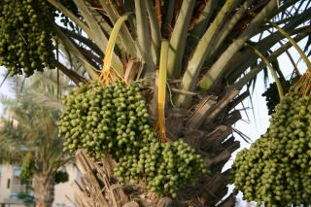 | Plantae | Tracheobionta (berpembuluh) | Spermatophyta | Magnoliophyta (berbunga) | Liliopsida (berkeping satu / monokotil) |  | Arecales | Arecaceae | Arenga | Arenga pinnata | Daunnya majemuk menyirip, seperti daun kelapa, panjang hingga 5 m dengan tangkai daun hingga 1,5 m. Anak daun seperti pita bergelombang, berwarna hijau gelap di atas dan keputih-putihan oleh karena lapisan lilin di sisi bawahnya. Bunga berumah satu, bunga-bunga jantan terpisah dari bunga-bunga betina dalam tongkol yang berbeda yang muncul di ketiak daun. Batangnya mengayu di sebelah luar dan agak lunak berserabut di bagian dalam atau empulurnya. | Pucuk daunnya yang masih kuncup (janur) juga dipergunakan sebagai daun rokok, Lembar-lembar daun bisa di jadikan tali, sementara dari lidinya dihasilkan barang anyaman sederhana dan sapu lidi. Empulur atau gumbarnya dapat ditumbuk dan diolah untuk menghasilkan sagu. Batang yang dibelah memanjang dan dibuang empulurnya digunakan sebagai talang atau saluran air.
11 | Asam Jawa | Tamarind | Tamarindus indica | 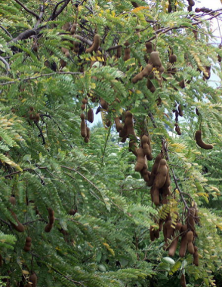 | Plantae | Tracheobionta (berpembuluh) | Spermatophyta | Magnoliophyta (berbunga) | Magnoliopsida (berkeping dua / dikotil) | Rosidae | Fabales | Fabaceae | Genus: Tamarindus | Tamarindus indica | Pohon, tinggi 15 – 25 m. daun berseling, menyirip genap, panjang 5 – 13 cm. anak daun berhadapan, 10 – 15 pasang, memanjang sampai bentuk garis, sisi bawah hijau biru, gundul, 1-2,5 kali 0, 5 – 1 cm. polongan bertangkai, memanjang sampai bentuk garis, tebal, di antara biji dengan sekat, coklat suram, gundul, di antara biji kerapkali menyempit, dinding luar rapuh, daging buah asam. Biji 1-12 dengan warna coklat mengkilat. Dari daging buah yang asam dibuat selai, sirup atau manisan. Kayu keras yang berat dipakai untuk kerajinan tangan yang halus dan pekerjaan lain dari kayu. Di Jawa Tengah biji yang dibakar dagingnya dapat di makan. Kerapkali di tanam didaerah rendah. | Dapat menyembuhkan berbagai penyakit seperti batuk, demam, reumatik, nyeri haid, alergi, sariawan, menurunkan berat badan.
12 | Aster |  | Callistephus chinensis | 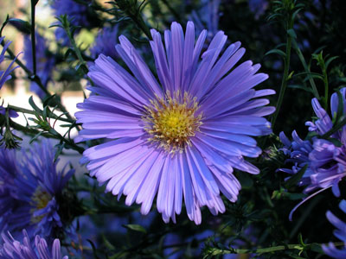 |  | Tracheobionta (berpembuluh) | Spermatophyta | Magnoliophyta (berbunga) | Magnoliopsida (berkeping dua / dikotil) | Asteridae | Asterales | Asteraceae | Genus: Callistephus | Callistephus chinensis (L.) Nees | Bunga aster merupakan tanaman ber habitat terna, dengan tinggi 0,5-1 m. Berbatang tegak, bulat, sedikit bercabang, permukaan kasar, hijau. Bentuk daun tanaman aster ini tunggal, berseling, lonjong, ujung runcing, pangkal membulat, tepi bertoreh, panjang 7-13 cm, lebar 3-6 cm pertulangan menyirip, tebal, permukaan kasar, hijau. Bunga aster bersifat majemuk, bentuk cawan, di ketiak daun atau di ujung batang, garis tengah 3-5 cm, kelopak bentuk cawan, ujung runcing, hijau, benang sari dan putik halus, berkumpul di tengah bunga, mahkota lonjong, lepas, panjang 3-8 mm, kuning. Buahnya lonjong, kecil, ditutupi selaput buah, masih muda putih setelah tua hitam. Selain itu, bunga aster berbiji lonjong, kecil, hitam dan mempunyai akar tunggang berwarna putih. | Bunga krisan berkhasiat sebagai obat sakit bengkak pada mata dan untuk obat luka. Untuk obat bengkak mata dipakai + 10 gram bunga krisan, dicuci dan direbus dengan 3 gelas air sampai mendidih lalu dinginkan sampai hangat-hangat kuku. Air hasil rebusan digunakan untuk merendam atau mengkompres mata yang sakit.
13 | Mangrove |  | Rhizophora mangle | 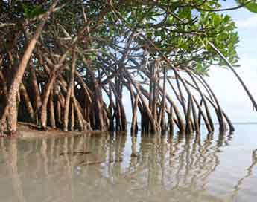 | Plantae | Tracheobionta (berpembuluh) | Spermatophyta | Magnoliophyta (berbunga) | Magnoliopsida (berkeping dua / dikotil) | Rosidae | Myrtales | Rhizophoraceae | Rhizophora | Rhizophora mangle L. | Pohon besar, tinggi total 4-30 m, dengan tinggi akar mencapai 0.5-2 m atau lebih di atas lumpur, dan diameter batang mencapai 50 cm. Daun tunggal, terletak berhadapan, terkumpul di ujung ranting, dengan kuncup tertutup daun penumpu yang menggulung runcing. Helai daun eliptis, tebal licin serupa kulit, hijau atau hijau muda kekuningan, berujung runcing, bertangkai, 3,5-13 × 7-23 cm. Daun penumpu cepat rontok, meninggalkan bekas serupa cincin pada buku-buku yang menggembung. Bunga berkelompok dalam payung tambahan yang bertangkai dan menggarpu di ketiak, 2-4-8-16 kuntum, berbilangan 4. Tabung kelopak bertaju sekitar 1,5 cm, kuning kecoklatan atau kehijauan, melengkung. Daun mahkota putih berambut atau gundul agak kekuningan, bergantung jenisnya. Perbungaan terjadi sepanjang tahun. Buah bakau berbentuk telur memanjang sampai mirip buah pir yang kecil, hijau coklat kotor. Hipokotil tumbuh memanjang, silindris, hijau, kasar atau agak halus berbintil-bintil. | Kayu bakau memiliki kegunaan yang baik sebagai bahan bangunan, kayu bakar, dan terutama sebagai bahan pembuat arang, digunakan sebagai bahan penyamak, untuk bahan kertas. Kayu bakau biasa dicincang dengan mesin potong menghasilkan serpihan kayu / wood chips. Kegunaan dari hutan bakau yang paling besar adalah sebagai penyeimbang ekologis dan sumber (langsung atau tidak langsung) pendapatan masyarakat pesisir, di mana peran pemerintah untuk pengaturannya masih sangat minim.
14 | Bambu |  | Bambuseae | 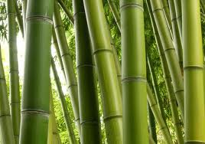 | Plantae |  |  |  |  |  |  |  |  |  | Bambu adalah tanaman jenis rumput-rumputan yang mempunyai batang berongga dan beruas-ruas. Di dunia ini bambu merupakan salah satu tanaman dengan pertumbuhan paling cepat . Karena memiliki sistem rhizoma-dependen unik, dalam sehari bambu dapat tumbuh sepanjang 60cm (24 Inchi) bahkan lebih, tergantung pada kondisi tanah dan klimatologi tempat ia ditanam. | Memiliki keunggulan untuk memperbaiki sumber tangkapan air yang sangat baik, sehingga mampu meningkatkan aliran air bawah tanah secara nyata. Selain itu bambu merupakan tanaman yang mudah ditanam, tidak membutuhkan perawatan khusus, dapat tumbuh pada semua jenis tanah (baik lahan basah/kering), tidak membutuhkan investasi besar, pertumbuhannya cepat, setelah tanaman 3 s.d 5 tahun dapat di panen setiap tahun tanpa merusak rumpun dan memiliki toleransi tinggi terhadap gangguan alam dan kebakaran. Bambu juga memiliki kemampuan peredam suara yang baik dan menghasilkan banyak oksigen sehingga dapat ditanam di pusat pemukiman dan pembatas jalan raya.
15 | Bandotan |  | Ageratum conyzoides | 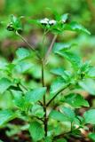 | Plantae | Tracheobionta (berpembuluh) | Spermatophyta | Magnoliophyta (berbunga) | Magnoliopsida (berkeping dua / dikotil) | Asteridae | Asterales | Asteraceae | Ageratum | Ageratum conyzoides L. | Terna berbau keras, berbatang tegak atau berbaring, berakar pada bagian yang menyentuh tanah, batang gilig dan berambut jarang, sering bercabang-cabang, dengan satu atau banyak kuntum bunga majemuk yang terletak di ujung, tinggi hingga 120 cm. Daun-daun bertangkai, 0,5–5 cm, terletak berseling atau berhadapan, terutama yang letaknya di bagian bawah. Helaian daun bundar telur hingga menyerupai belah ketupat, 2–10 × 0,5–5 cm; dengan pangkal agak-agak seperti jantung, membulat atau meruncing; dan ujung tumpul atau meruncing; bertepi beringgit atau bergerigi; kedua permukaannya berambut panjang, dengan kelenjar di sisi bawah. | Bunga-bunga dengan kelamin yang sama berkumpul dalam bongkol rata-atas, yang selanjutnya (3 bongkol atau lebih) terkumpul dalam malai rata terminal. Bongkol 6–8 mm panjangnya, berisi 60–70 individu bunga, di ujung tangkai yang berambut, dengan 2–3 lingkaran daun pembalut yang lonjong seperti sudip yang meruncing. Mahkota dengan tabung sempit, putih atau ungu. Buah kurung (achenium) bersegi-5, panjang lk. 2 mm; berambut sisik 5, putih.
16 | Bawang Merah | Shallots, golden shallots | Alium cepa | 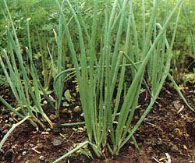 | Plantae | Tracheobionta (berpembuluh) | Spermatophyta | Magnoliophyta (berbunga) | Liliopsida (berkeping satu / monokotil) | Liliidae | Liliales | Liliaceae (suku bawang-bawangan) | Allium | Allium cepa var. aggregate | Herba annual (2-3 bulan), tinggi 0,2 - 0,5 m. Batang: kecil, 0,5 - 1 cm. Daun: Tunggal lebih pendek dari tangkai karangan bunga, roset akar, pelepah pangkalnya membentuk umbi lapis, di bawah tanah, helaian daun bentuk silindris-berongga (tistular) 0,3 - 0,4 m, berlilin, putih, urat daun sejajar, 14 - 19 buah, pelepah diatas umbi membentuk batang semu. Umbi lapis bulat telur, bulat, bulat pipih, putih, coklat kekuningan, merah atau ungu kemerahan. Bunga: susunan majemuk payung, sederhana, 1-3 daun pelindung (spathe), seperti selaput. Tangkai bunga: rata-rata 3 kali panjang perhiasan, sering lebih. Tenda bunga (perhiasan): 6 daun tenda bunga , bebas, bentuk bulat telur - bulat memanjang, tumpul, dengan garis median hijau - putih kehijauan atau ungu, 0.4 - 0.6 cm. Benang sari: 6, tertancap di pangkal perhiasan, tangkai sari berbentuk paku dengan pangkal melebar, 3 lingkaran dalam pangkal sangat melebar, kepala sari agak tergoyang. Putik: bakal buah menumpang, duduk, 3 ruang, per-ruang 2 biji, tangkai putik seperti rambut, kepala putik 3 bagian. Buah: tiga bagian (lobus), 3 sekat. Biji berwarna hitam. | Secara tradisional umbi lapis bawang merah digunakan untuk peluruh dahak (obat batuk), obat kencing manis, memacu enzim pencernaan, peluruh haid, peluruh air seni dan penurun panas. Seperti halnya bawang putih, digunakan dalam upaya penyembuhan gangguan pencernaan, demam, dan aterosklerosis.
17 | Bayam Kakap | Smooth amaranth | Amaranthus hybridus L | 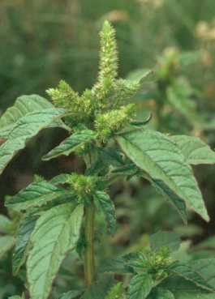 | Plantae | Tracheobionta (berpembuluh) | Spermatophyta | Magnoliophyta (berbunga) | Magnoliopsida (berkeping dua / dikotil) | Hamamelidae | Caryophyllales | Amaranthaceae | Amaranthus | Amaranthus hybridus L. | Terna semusim yang menyukai iklim hangat dan cahaya kuat. Bayam relatif tahan terhadap pencahayaan langsung karena merupakan tumbuhan C4. Batang berair dan kurang berkayu. Daun bertangkai, berbentuk bulat telur, lemas, berwarna hijau, merah, atau hijau keputihan. Bunga tersusun majemuk tipe tukal yang rapat, bagian bawah duduk di ketiak, bagian atas berkumpul menjadi karangan bunga di ujung tangkai dan ketiak percabangan. Bijinya berwarna hitam, kecil dan keras. | Kandungan besi pada bayam relatif lebih tinggi daripada sayuran daun lain (besi merupakan penyusun sitokrom, protein yang terlibat dalam fotosintesis) sehingga berguna bagi penderita anemia.
18 | Bugenvil | paper flower | Bougainvillea glabra | 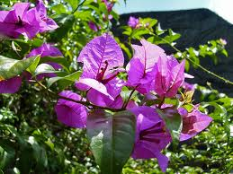 | Plantae | Tracheobionta (berpembuluh) | Spermatophyta | Magnoliophyta (berbunga) | Magnoliopsida (berkeping dua / dikotil) | Hamamelidae | Caryophyllales | Nyctaginaceae | Bougainvillea | Bougainvillea glabra Choisy | Batang tanaman bunga ini agak keras, mempunyai duri yang tajam dan bercabang-cabang. Pada waktu tanaman ini berbunga, tanaman ini mempunyai kebiasaan merontokkan beberapa daunnya. Bentuknya adalah pohon kecil yang sukar tumbuh tegak. (Seludang bunga ( atau spatha) merupakan daun pelindung, yang seringkali berukuran besar, yang menyelubungi seluruh bunga majemuk waktu belum mekar. Seludang bunga dapat dijumpai pada struktur generatif ("bunga") tumbuhan anggota suku aren-arenan (Arecaceae dan suku talas-talasan (Araceae). Seludang bunga sebenarnya merupakan suatu bentuk khusus dari daun pelindung (bractea). | Dandanan rambut, campuran bunga untuk mandian pewangi, dan sebagai kegunaan di upacara pemakaman bagi kaum Cina dan India.
19 | Belimbing Manis | Star Fruit | Averrhoa carambola | 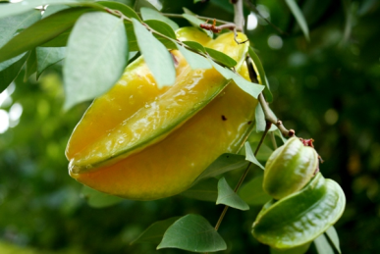 | Plantae | Tracheobionta (berpembuluh) | Spermatophyta | Magnoliophyta (berbunga) | Magnoliopsida (berkeping dua / dikotil) | Rosidae | Geraniales | Oxalidaceae | Averrhoa | : Averrhoa carambola L | Pohon ini memiliki daun majemuk yang panjangnya dapat mencapai 50 cm, bunga berwarna merah muda yang umumnya muncul di ujung dahan. Pohon ini bercabang banyak dan dapat tumbuh hingga mencapai 5 m. Tidak seperi tanaman tropis lainnya, pohon belimbing tidak memerlukan banyak sinar matahari. Penyebaran pohon belimbing sangat luas, karena benihnya disebarkan oleh lebah. | Orang yang bermasalah pada ginjalnya harus menghindari konsumsi buah ini karena mengandung asam oxalat. Jus yang terbuat dari belimbing lebih berbahaya karena konsentrasi asamnya yang lebih tinggi. Orang yang memiliki kolesterol tinggi atau penderita diabetes juga harus menghindari buah ini, karena kandungan gulanya yang tinggi.
20 | Belimbing Wuluh |  | Averrhoa bilimbi | 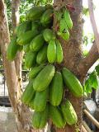 | Plantae | Tracheobionta (berpembuluh) | Spermatophyta | Magnoliophyta (berbunga) | Magnoliopsida (berkeping dua / dikotil) | : Rosidae | Geraniales | Oxalidaceae | Averrhoa | Averrhoa bilimbi L | Mempunyai batang kasar berbenjol-benjol, percabangan sedikit, arahnya condong ke atas. Cabang muda berambut halus seperti beludru, warnanya coklat muda. Daun berupa daun majemuk menyirip ganjil dengan 21-45 pasang anak daun. Anak daun bertangkai pendek, bentuknya bulat telur sampai jorong, ujung runcing, pangkal membundar, tepi rata, panjang 2-10 cm, lebar 1-3 cm, warnanya hijau, permukaan bawah hijau muda. Perbungaan berupa malai, berkelompok, keluar dari batang atau percabangan yang besar, bunga kecil-kecil berbentuk bintang warnanya ungu kemerahan. Buahnya buah buni, bentuknya bulat lonjong bersegi, panjang 4-6,5 ern, warnanya hijau kekuningan, bila masak berair banyak, rasanya asam. Biji bentuknya bulat telur, gepeng. Rasa buahnya asam, digunakan sebagai sirop penyegar, bahan penyedap masakan, membersihkan noda pada kain, mengkilapkan barang-barang yang terbuat dari kuningan, membersihkan tangan yang kotor atau sebagai bahan obat tradisional. Perbanyakan dengan biji dan cangkok. | Sebagai obat sakit batuk, sariawan (stomatitis), perut sakit, gondongan (parotitis),; Rematik, batuk rejan, gusi berdarah, sariawan, sakit gigi berlubang; Jerawat, panu, tekanan darah tinggi (hipertensi), kelumpuhan,; Memperbaiki fungsi pencernaan, radang rektum.;
21 | Benalu |  | Loranthus sp. | 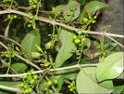 | Plantae | Tracheobionta (berpembuluh) | Spermatophyta | Magnoliophyta (berbunga) | Magnoliopsida (berkeping dua / dikotil) |  | Santalales | Loranthaceae | Loranthus | Loranthus sp. | Benalu (Loranthus, suku Loranthaceae) adalah sekelompok tumbuhan parasit obligat yang hidup dan tumbuh pada batang (dahan) pohon tumbuhan lain. Benalu dapat dijumpai dengan mudah pada pohon-pohon besar di daerah tropis. Tumbuhan ini menghasilkan getah yang lengket. Persebaran tumbuhan ini terjadi dibantu unggas (ornithokori). Apabila burung memakan buah dan bijinya lalu mengekskresikan pada dahan pohon yang sesuai, bijinya akan berkecambah dan benalu muda tumbuh. Manfaat mengobati kangker.
22 | Bengkuhan | Yam Bean | Pachyrhizus erosus | 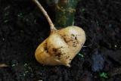 | Plantae | Tracheobionta (berpembuluh) | Spermatophyta | Magnoliophyta (berbunga) | Magnoliopsida (berkeping dua / dikotil) | Rosidae | Fabales | : Fabaceae | Pachyrhizus | Pachyrhizus erosus (L.) Urban | Bengkuang merupakan liana tahunan yang dapat mencapai panjang 4-5m, sedangkan akarnya dapat mencapai 2m. Batangnya menjalar dan membelit, dengan rambut-rambut halus yang mengarah ke bawah. Daun majemuk menyirip beranak daun 3; bertangkai 8,5-16 cm; anak daun bundar telur melebar, dengan ujung runcing dan bergigi besar, berambut di kedua belah sisinya; anak daun ujung paling besar, bentuk belah ketupat, 7-21 × 6-20 cm.Bunga berkumpul dalam tandan di ujung atau di ketiak daun, sendiri atau berkelompok 2-4 tandan, panjang hingga 60cm, berambut coklat. Tabung kelopak bentuk lonceng, kecoklatan, panjang sekitar 0,5 cm, bertaju hingga 0,5 cm. Mahkota putih ungu kebiru-biruan, gundul, panjang lk. 2 cm. Tangkai sari pipih, dengan ujung sedikit menggulung; kepala putik bentuk bola, di bawah ujung tangkai putik, tangkai putik di bawah kepala putik berjanggut. Buah polong bentuk garis, pipih, panjang 8-13 cm, berambut, berbiji 4-9 butir. | berguna bagi penderita diabetes atau orang yang berdiet rendah kalori. Biji bengkuang dapat dijadikan bahan obat. Biji yang ditumbuk dan dicampur dengan belerang digunakan untuk menyembuhkan sejenis kudis. Sementara, di Jawa Tengah, setengah butir biji bengkuang dapat digunakan sebagai obat urus-urus. Keracunan biji bengkuang biasanya diatasi dengan meminum air kelapa hijau.
23 | Beringin |  | Ficus benjamina | 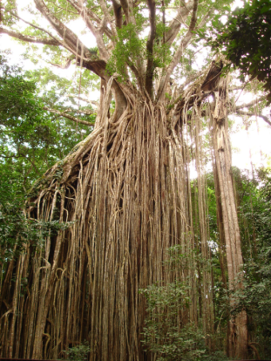 | Plantae | Tracheobionta (berpembuluh) | Spermatophyta | Magnoliophyta (berbunga) | Magnoliopsida (berkeping dua / dikotil) | Dilleniidae | Urticales | Moraceae | Ficus | Ficus benjamina L. | Pohon besar, diameter batang bisa mencapai 2 m lebih, tinggi bisa mencapai 25 m. Batang tegak bulat, permukaan kasar, coklat kehitaman, keluar akar menggantung dari batang. Daun tunggal, lonjong, hijau, panjang 3 - 6 cm, tepi rata, letak bersilang berhadapan. Bunga tunggal, keluar dari ketiak daun, kelopak bentuk corong, kuning kehijauan. Buah buni, bulat kecil, panjang 0.5 - 1 cm Perbanyaan dengan biji. | Akar dan daun adalah bagian dari tanaman yang berkhasiat untuk mengatasi penyakit. Akar udara dapat dimanfaatkan untuk mengatasi pilek, demam tinggi, radang amandel (tonsilitis), nyeri pada rematik sendi, dan luka terpukul (memar). Sementara daunnya berkhasiat menyembuhkan influenza, radang saluran napas (bronkitis), batuk rejan (pertusis), malaria, radang usus akut (akut enteritis), disentri, dan kejang panas pada anak. Untuk mengatasi kejang panas pada anak
24 | BIDARA |  | Ziziphus mauritiana |  | Plantae | Tracheobionta (berpembuluh) | Spermatophyta | Magnoliophyta (berbunga) | Magnoliopsida (berkeping dua / dikotil) | Rosidae | Rhamnales | Rhamnaceae | Ziziphus | Ziziphus mauritiana Lamp | Deskripsi Berperawakan pohon atau perdu yang menyemak, tingginya mencapai kira-kira 15 m, tumbuh tegak atau menyebar dengan cabang-cabangnya yang menjuntai; letak rantingnya simpangsiur, berbulu kempa; penumpunya berduri, menyendiri dan lurus (berukuran 5-7 mm) atau berbentuk dimorfik berpasangan, cabang yang kedua lebih pendek dan melengkung, duri kadang-kadang tidak ada; pohonnya selalu hijau atau setengah meranggas. Daunnya tunggal, letaknya berselang-seling, berbentuk bundartelur-jorong sampai bundar-telur-lonjong, berukuran (2-9) cm x (1,5-5) cm, tepinya sedikit beringgit atau rata, berkilap dan tak berbulu pada lembaran sebelah atasnya, berbulu kempa yang rapat, berwarna putih pada lembaran sebelah bawahnya, dengan 3 tulang daun membujur yang nyata; tangkai daunnya 8-15 mm panjangnya. Perbungaannya muncul dari ketiak daun, berbentuk payung menggarpu, panjangnya 1-2 cm, tersusun atas 7-20 kuntum bunga; gagang perbungaan panjangnya 2-3 mm; bunganya berdiameter 2-3 mm, berwarna kekuningan.
25 | Blewah | Cantaloupe | Cucumis melo |  | Plantae | Tracheobionta (berpembuluh) | Spermatophyta | Magnoliophyta (berbunga) | Magnoliopsida (berkeping dua / dikotil) | Dilleniidae | Violales | Cucurbitaceae (suku labu-labuan) | Cucumis | Cucumis melo var. cantalupensis L. |  | Blewah memiliki kandungan fruktosa dan glukosa, gula buah sederhana yang cepat diserap tubuh sehingga bisa memberikan energi instan. Kalsium di dalam blewah termasuk tinggi, demikian juga dengan kandungan vitamin A. Baik untuk menjaga kesehatan tulang dan mata.
26 | TANAMAN BUNCIS |  | Phaseolus vulgaris | 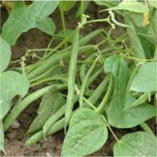 | Plantae | Tracheobionta (berpembuluh) | Spermatophyta | Magnoliophyta (berbunga) | Dicotyledoneae |  | Leguminales | Leguminocea | Phaseolus | Phaseolus vulgaris | Buncis bentuknya semak atau perdu terdiri dua tipe pertumbuhan yaitu tipe merambat (indeterminate) mencapai tinggi tanaman ± 2 m, bahkan dapat mencapai 2.4 m dan lebih dari 25 buku pembungaan sehingga memerlukan turus untuk pertumbuhannya (Setiawan, 1993) dan tipe tegak/pendek (determinate) tinggi tanaman antara 30-50 cm dengan jumlah buku sedikit dan pembungaannya terbentuk di ujung batang utama . Umumnya, sistem perakaran tanaman buncis tidak besar atau ekstensif, berakar tunggang dan serabut dengan percabangan lateral dangkal dan dapat tumbuh hingga sekitar ± 1 m. Batang tanaman ini bentuknya merambat, bengkok, bercabang banyak, bulat, beruas-ruas, berbulu halus, dan lunak sehingga tanaman tampak rimbun. Daunnya bulat lonjong, ujung daun runcing, tepi daun rata, berbulu sangat halus, tulang daun menyirip. Daun berukuran kecil lebarnya 6-7.5 cm dan panjangnya 7.5-9 cm, sedangkan berukuran besar lebarnya 10-11 cm dan panjangnya 11-13 cm . Posisi duduk daun tegak agak mendatar dan bertangkai pendek dan setiap cabang terdapat tiga daun menyirip yang kedudukannya berhadapan . Ukuran daun sangat bervariasi tergantung varietasnya. Bunga tanaman buncis tergolong bunga sempurna atau berkelamin dua (hermaprodit), ukurannya kecil, bentuk bulat panjang (silindris) berukuran ± 1 cm dan tumbuh dari cabang yang masih muda atau pucuk-pucuk muda berwarna putih, merah jambu dan ungu (Tindall, 1983). Bunga menyerbuk sendiri dengan bantuan angin dan serangga (Rubatzky, 1997). Polong bentuknya ada yang pipih lebar memanjang ± 20 cm, bulat lurus dan pendek ± 12 cm dan bulat panjang ± 15 cm. Susunan polong bersegmen-segmen dengan jumlah biji 5-14/polong. Ukuran dan warna polong bervariasi tergantung kepada jenis varietas. Biji berukuran agak besar, bentuknya bulat lonjong dan pada bagian tengah melengkung (cekung), berat 100 biji 16-40.6 g berwarna hitam (Cahyono, 2007 dan Sentra Informasi Iptek, 2008). Bagian dari komponen pertumbuhan dan produksi tanaman buncis sangat bervariasi ses | sebagai bahan sayur-sayuran
27 | Bunga desember |  | Haemanthus multiflorus | 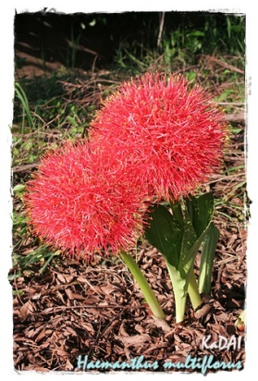 | Plantae | Tracheobionta (berpembuluh) | Spermatophyta | Magnoliophyta (berbunga) | Liliopsida (berkeping satu / monokotil) | Liliidae | Liliales | Amaryllidaceae | Haemanthus | Haemanthus multiflorus (Tratt.) Martyn | Batang semu, membentuk umbi, hijau muda. Daun tunggal, langset, mengkilat, tepi rata, ujung runcing, pangkal tumpul. Bunga majemuk, bentuk payung. Tangkai pipih, pangkal mahkota berlekatan, bentuk cotong, benang sari melengkung keluar. Kepala sari merah jambu, bakal buah berbentuk elips, mahkota berbentuk jarum, halus. Buah kotak, bulat telur, tiap kotak terdapat satu biji berwarna hijau. Akar serabut, silindris berwarna putih. | Umbinya digunakan untuk obat bakar.
28 | 1. BUNGA KERTAS | Zinnia | Zinnia elegans Jacq. | 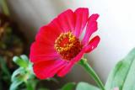 | Plantae | Tracheobionta (berpembuluh) | Spermatophyta | Magnoliophyta (berbunga) | Liliopsida (berkeping satu / monokotil) | Asteridae | Asterales | Asteraceae | Zinnia | Zinnia elegans Jacq. | Kembang kertas merupakan tanaman asli Meksiko, dan dapat ditemukan sampai ketinggian 1.400 m dpl. Tanaman ini menyukai tempat-tempat terbuka yang terkena cahaya matahari, Biasa ditanam secara bergerombol di taman-taman atau di pekarangan sebagai tanaman hias atau bunganya digunakan sebagai bunga potong. Terna menahun yang tumbuh tegak dan berambut kasar ini tingginya sekitar 30-50 cm, daunnya berwarna hijau, letaknya berhadapan. Helaian daun bentuknya memanjang, ujung runcing, pangkal memeluk batang, tepi rata, tulang daun melengkung. Bentuk bunganya seperti bunga Aster, dengan warna yang beraneka ragam seperti merah tua, merah muda, kuning atau biru keunguan yang keluar dari ujung batang. Perbanyakan dengan biji. | Penyakit yang Dapat Diobati: Disentri, Kencing nanah, Bisul, Sakit pada puting susu.
29 | Bunga Lili |  | Lilium brownii F. E. Brown | 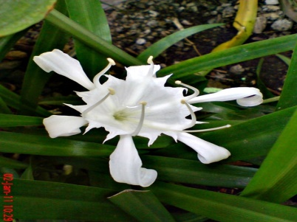 | Plantae | Tracheobionta (berpembuluh) | Spermatophyta | Magnoliophyta (berbunga) | Liliopsida (berkeping satu / monokotil) | Liliidae | Liliales | Liliaceae (suku bawang-bawangan) | Lilium | Lilium brownii F. E. Brown
30 | Bunga Matahari |  | Helianthus annuus | 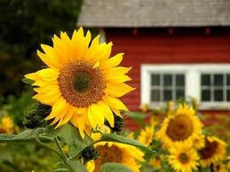 |  | Tracheobionta (berpembuluh) | Spermatophyta | Magnoliophyta (berbunga) | Magnoliopsida (berkeping dua / dikotil) | : Asteridae | Asterales | Asteraceae | Helianthus | Helianthus annuus L. | Bunga matahari (Helianthus annuus), merupakan tanaman perdu. Herba anual (umumya pendek, kurang dari setahun), tegak, berbulu, tinggi 1 - 3 m. Termasuk tanaman berbatang basah (herbaceus), daun tunggal berbentuk jantung 15 sentimeter panjang dan 12 sentimeter lebar dengan gagang daunnya yang panjang kemas tersusun pada batang pokoknya yang keras dan berbulu. Pokoknya setinggi 90 – 350 cm, berbatang kecil, berbulu kasar dan hampir tidak bercabang. Kepala bunga yang besar (inflorescence) dengan diameter bunga dapat sampai 30 cm, dengan mahkota berbentuk pita disepanjang tepi cawan dengan ukuran melintang antara 10 hingga 15 sentimeter, berwarna kuning, dan di tengahnya terdapat bunga-bunga yang kecil berbentuk tabung, warnanya coklat. Bila dibuahi, bunga-bunga kecil ini menjadi biji-biji yang berwarna hitam bergaris-garis putih dan berkumpul di dalam cawan. Bila sudah matang, biji-biji ini mudah dilepaskan dari cawannya. Bunga Matahari dikenal tumbuh ke arah matahari, perilaku ini dikenal dengan istilah heliotropik. Pada malam hari, bunga itu tertunduk ke bawah. | Bunga : antipiretik, hipotensif, menurunkan tekanan darah, mengurangi rasa nyeri (analgetik), nyeri haid (dysmenorrhoe), nyeri lambung (gastric pain), sakit kepala, sakit gigi, sakit perut, tekanan darah tinggi, radang payudara (obat luar), radang persendian (obat luar), kosmetik (mencegah penuaan dini), dan sulit melahirkan.
31
32
33
34
35
36
37
38
39
40
41
42
43
44
45
46
47
48
49
50

